【1】运管端
运管端消息
序号 | 消息类型 | 触发场景 | 触发方 | 消息接收方 | 短信、消息显示形式/位置 | 参考模板 | 参考示例 | 备注
1 | 更换车辆（出租车） | 运管端客服更换车辆 | 运管端 | 原车辆当班司机、新车辆当班司机 | 短信 | （1）发送原车辆当班司机 模板：【产品名称】您的{0}订单已更换为其他车辆服务。如有疑问，请联系{1}（平台公司简称） 0：订单编号 1：运管端客服电话 （2）发送给新车辆当班司机 模板：【产品名称】客服为您指派了一个新订单，用车时间：{0}，请登录司机端查看。如有疑问，请联系{1}（平台公司简称） 0：用车时间，格式:yyyy-mm-dd hh:mm 1：运管端客服电话 | （1）派发原车辆当班司机 如：您的CG20160620153600001订单已更换为其他车辆服务。如有疑问，请联系027-89656598（云创租赁） （2）派发新车辆当班司机 如：客服为您指派了一个新订单，用车时间：2017-3-9 10：30，请登录司机端查看。如有疑问，请联系027-89656598（云创租赁） | 如果无对班司机，则发送给当前绑定司机
2 | 人工派单成功（出租车） | 客服指派订单给司机成功 | 运管端 | 司机、下单人、乘车人 | 短信 | （1）派发指派司机 模板：【产品名称】客服为您指派了一个新订单，用车时间：{0}，请登录司机端查看。如有疑问，请联系{1}（平台公司简称） 0：用车时间，格式:yyyy-mm-dd hh:mm 1：运管端客服电话 （2）下单和乘车人相同，只派发乘车人；若不相同，则下单人和乘车人均派发 模板：【产品名称】您的用车服务预订成功，用车时间：{0},服务车辆：{1}。如需帮助，请联系{2}（平台公司简称） 0：用车时间（格式：yyyy-mm-dd hh:mm） 1:车辆颜色+品牌车系+车牌号 2：运管端客服电话 | （1）派发指派司机 如：客服为您指派了一个新订单，用车时间：2017-3-9 10：30，请登录司机端查看。如有疑问，请联系027-89656598（云创租赁） （2）下单和乘车人相同，只派发乘车人；若不相同，则下单人和乘车人均派发 如：【好约车】您的用车服务预订成功，用车时间：2017-03-09 10:00，服务车辆：白色奔驰SL400鄂A78969。如需帮助，请联系027-89659865（云创租赁）
3 | 确认付款 | 提现管理，客服确认已打款 | 运管端 | 司机 | 短信、系统消息 | 短信： 模板：【产品名称】您的提现申请已打款，提现金额：{0}元，申请时间：{1}，请注意查收。如需帮助，请联系{2}（平台公司简称） 0：提现金额 1：申请时间，格式为yyyy-mm-dd hh:mm 2：运管端客服电话 系统消息： 标题：“提现通知” 内容：“提现说明：提现成功 提现金额：￥{0} 提现银行：{1} 申请时间：{2}” 0：提现金额 1：银行名称+卡号后四位 2：申请时间，格式为yyyy-mm-dd hh:mm | 短信： 如：【好约车】您的提现申请已打款，提现金额：200元，申请时间：2017-3-9 15:20，请注意查收。如需帮助，请联系027-89655698（云创租赁） 系统消息： 如： 提现通知 提现说明：提现成功 提现金额：￥200.0 提现银行：招商银行（8888） 申请时间：2017-03-06 21:45 | 银行名称和卡号后四位 取提现申请所填写的银行卡
 |  |  |  | 乘客 | 短信、我的消息 | 短信： 模板：【产品名称】您的提现申请已打款，提现金额：{0}元，申请时间：{1}，请注意查收。如需帮助，请联系{2}（平台公司简称） 0：提现金额 1：申请时间，格式为yyyy-mm-dd hh:mm 2：运管端客服电话 系统消息： 标题：“提现通知” 内容：“提现说明：提现成功 提现金额：￥{0} 提现银行：{1} 申请时间：{2}” 0：提现金额 1：银行名称+卡号后四位 2：申请时间，格式为yyyy-mm-dd hh:mm | 短信： 如：【好约车】您的提现申请已打款，提现金额：200元，申请时间：2017-3-9 15:20，请注意查收。如需帮助，请联系027-89655698（云创租赁） 系统消息： 如： 提现通知 提现说明：提现成功 提现金额：￥200.0 提现银行：招商银行（8888） 申请时间：2017-03-06 21:45 | 银行名称和卡号后四位 取提现申请所填写的银行卡 | 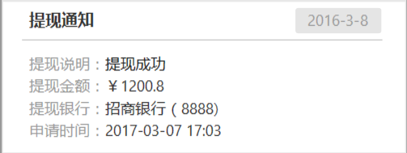
4 | 不予提现 | 提现管理，客服确认不予提现 | 运管端 | 司机 | 短信、系统消息 | 短信： 模板：【产品名称】您的提现申请被驳回，提现金额：{0}元，申请时间：{1}，请注意查收。如需帮助，请联系{2}（平台公司简称） 0：提现金额 1：申请时间，格式为yyyy-mm-dd hh:mm 2：运管端客服电话 系统消息： 标题：“提现通知” 内容：“提现说明：提现不予受理，如有疑问，请联系{0} 提现金额：￥{1} 提现银行：{2} 申请时间：{3}” 0：运管端客服电话 1：提现金额 2：银行名称+卡号后四位 3：申请时间，格式为yyyy-mm-dd hh:mm | 短信 如：【好约车】您的提现申请被驳回，提现金额：200元，申请时间：2017-3-9 15:20。如需帮助，请联系027-89655698（云创租赁） 系统消息 如： 提现通知 提现说明：提现不予受理，如有疑问，请联系027-89655698 提现金额：￥200.0 提现银行：招商银行（8888） 申请时间：2017-03-06 21:45 | 银行名称和卡号后四位 取提现申请所填写的银行卡 | 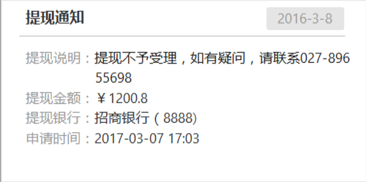
 |  |  |  | 乘客 | 短信、我的消息 | 短信： 模板：【产品名称】您的提现申请被驳回，提现金额：{0}元，申请时间：{1}，请注意查收。如需帮助，请联系{2}（平台公司简称） 0：提现金额 1：申请时间，格式为yyyy-mm-dd hh:mm 2：运管端客服电话 系统消息： 标题：“提现通知” 内容：“提现说明：提现不予受理，如有疑问，请联系{0} 提现金额：￥{1} 提现银行：{2} 申请时间：{3}” 0：运管端客服电话 1：提现金额 2：银行名称+卡号后四位 3：申请时间，格式为yyyy-mm-dd hh:mm | 短信： 如：【好约车】您的提现申请被驳回，提现金额：200元，申请时间：2017-3-9 15:20。如需帮助，请联系027-89655698（云创租赁） 系统消息： 如： 提现通知 提现说明：提现不予受理，如有疑问，请联系027-89655698 提现金额：￥200.0 提现银行：招商银行（8888） 申请时间：2017-03-06 21:45 | 银行名称和卡号后四位 取提现申请所填写的银行卡
5 | 指派接班 | 交接班管理，客服人工指派接班 | 运管端 | 司机 | 短信 | 模板：【产品名称】客服指派由您接班，请联系{0}，完成交接。如有疑问，请联系{1}（平台公司简称） 0：交班司机姓名电话 1：运管端客服电话 | 【好约车】客服指派由您接班，请联系王大雷13558889865完成交接。如有疑问，请联系027-89566598
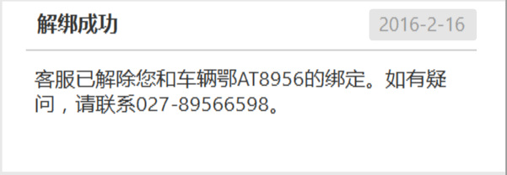
6 | 解绑成功 | 车人管理，解除司机和车辆的绑定 | 运管端 | 司机 | 系统消息 | 标题：“解绑成功” 内容：“客服已解除您和车辆{0}的绑定。如有疑问，请联系{1}。” 0：解绑车牌号，如“鄂A32659” 1：运管端客服电话 | 解绑成功 客服已解除您和车辆鄂AT8956的绑定。如有疑问，请联系027-89566598。
7 | 绑定成功 | 车人管理，解除司机和车辆的绑定 | 运管端 | 司机 | 系统消息 | 标题：“绑定成功” 内容：“客服已为您绑定车辆{0}，如有疑问，请联系{1}。” 0：绑定车牌号 1：运管端客服电话 | 绑定成功 客服已为您绑定车辆鄂AT8957。如有疑问，请联系027-89566598。
8 | 车辆回收 | 交接班管理，车辆回收成功 | 运管端 | 司机 | 短信 | 模板：【产品名称】客服已回收车辆{0}，请尽快完成交接。如有疑问，请联系{1}（平台公司简称） 0：回收车辆车牌号 1：运管端客服电话 | 【好约车】客服已回收车辆鄂AT8957，请尽快完成交接。如有疑问，请联系027-89566598（云创租赁） |  | 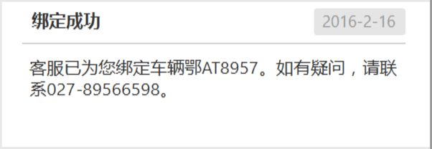
9 | 派单失败 | 派单失败 | 运管端 | 乘客（下单人） | 短信 | 模板：【产品名称】目前正处于高峰期，您预约{0}的订单暂无人接单。给您带来的不便，深表歉意，如需帮助，请联系{1}（平台公司简称） 0：用车时间，格式：yyyy-mm-dd hh:mm 1：运管端客服电话 | 【好约车】目前正处于高峰期，您预约2017-03-07 14:28的订单暂无人接单。给您带来的不便，深表歉意，如需帮助，请联系027-89566598（云创租赁） | 出租车、网约车派单失败后，均需派发本短信

【2】租赁端
租赁端消息
序号 | 消息类型 | 触发场景 | 触发方 | 消息接收方 | 短信、消息显示形式/位置 | 参考模板 | 参考示例 | 备注
1 | 确认付款 | 提现管理，客服确认已打款 | 租赁端 | 司机 | 短信、系统消息 | 短信： 模板：【产品名称】您的提现申请已打款，提现金额：{0}元，申请时间：{1}，请注意查收。如有疑问，请联系{2}（租赁公司简称） 0：提现金额 1：申请时间，格式为yyyy-mm-dd hh:mm 2：租赁公司客服电话 系统消息： 标题：“提现通知” 内容：“提现说明：提现成功 提现金额：￥{0} 提现银行：{1} 申请时间：{2}” 0：提现金额 1：银行名称+卡号后四位 2：申请时间，格式为yyyy-mm-dd hh:mm | 短信： 如：【好约车】您的提现申请已打款，提现金额：200元，申请时间：2017-3-9 15:20，请注意查收。如有疑问，请联系027-89655698（云创租赁） 系统消息： 如： 提现通知 提现说明：提现成功 提现金额：￥200.0 提现银行：招商银行（8888） 申请时间：2017-03-06 21:45
 |  |  |  | 乘客 | 短信、我的消息 | 短信： 模板：【产品名称】您的提现申请已打款，提现金额：{0}元，申请时间：{1}，请注意查收。如有疑问，请联系{2}（租赁公司简称） 0：提现金额 1：申请时间，格式为yyyy-mm-dd hh:mm 2：租赁公司客服电话 系统消息： 标题：“提现通知” 内容：“提现说明：提现成功 提现账户：{0} 提现金额：￥{1} 提现银行：{2} 申请时间：{3}” 0：账户所属公司简称 1：提现金额 2：银行名称+卡号后四位 3：申请时间，格式为yyyy-mm-dd hh:mm | 短信： 如：【好约车】您的提现申请已打款，提现金额：200元，申请时间：2017-3-9 15:20，请注意查收。如有疑问，请联系027-89655698（云创租赁） 系统消息： 如： 提现通知 提现说明：提现成功 提现账户：云创租赁 提现金额：￥200.0 提现银行：招商银行（8888） 申请时间：2017-03-06 21:45 |  | 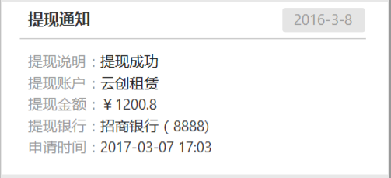
 |  |  |  | 机构端（超管及财务管理员） | 消息中心 | 标题：“提现成功” 内容：“贵单位的提现申请已打款，提现金额：{0}元，申请时间：{1}，请注意查收。如有疑问，请联系{2}（租赁公司简称）。” 0：提现金额 1：申请时间，格式为yyyy-mm-dd hh:mm 2：租赁公司客服电话 | 如： 提现成功 贵单位的提现申请已打款，提现金额：500.0元，申请时间：2017-3-9 16:16，请注意查收。如有疑问，请联系027-89566598。
2 | 不予提现 | 提现管理，客服确认不予提现 | 租赁端 | 司机 | 短信、系统消息 | 短信： 模板：【产品名称】您的提现申请被驳回，提现金额：{0}元，申请时间：{1}，请注意查收。如有疑问，请联系{2}（租赁公司简称） 0：提现金额 1：申请时间，格式为yyyy-mm-dd hh:mm 2：租赁公司客服电话 系统消息： 标题：“提现通知” 内容：“提现说明：提现不予受理，如有疑问，请联系{0} 提现金额：￥{1} 提现银行：{2} 申请时间：{3}” 0：租赁公司客服电话 1：提现金额 2：银行名称+卡号后四位 3：申请时间，格式为yyyy-mm-dd hh:mm | 短信 如：【好约车】您的提现申请被驳回，提现金额：200元，申请时间：2017-3-9 15:20。如有疑问，请联系027-89655698（云创租赁） 系统消息 如： 提现通知 提现说明：提现不予受理，如有疑问，请联系027-89655698 提现金额：￥200.0 提现银行：招商银行（8888） 申请时间：2017-03-06 21:45
 |  |  |  | 乘客 | 短信、我的消息 | 短信： 模板：【产品名称】您的提现申请被驳回，提现金额：{0}元，申请时间：{1}，请注意查收。如有疑问，请联系{2}（租赁公司简称） 0：提现金额 1：申请时间，格式为yyyy-mm-dd hh:mm 2：租赁公司客服电话 系统消息： 标题：“提现通知” 内容：“提现说明：提现不予受理，如有疑问，请联系{0} 提现账户：{1} 提现金额：￥{2} 提现银行：{3} 申请时间：{4}” 0：租赁公司客服电话 1：账户归属公司简称 2：提现金额 3：银行名称+卡号后四位 4：申请时间，格式为yyyy-mm-dd hh:mm | 短信 如：【好约车】您的提现申请被驳回，提现金额：200元，申请时间：2017-3-9 15:20。如有疑问，请联系027-89655698（云创租赁） 系统消息 如： 提现通知 提现说明：提现不予受理，如有疑问，请联系027-89655698 提现账户：云创租赁 提现金额：￥200.0 提现银行：招商银行（8888） 申请时间：2017-03-06 21:45 |  | 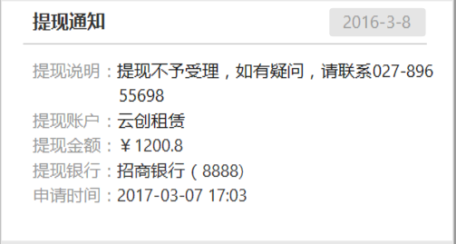
 |  |  |  | 机构端（超管及财务管理员） | 消息中心 | 标题：“提现驳回” 内容：“贵公司的提现申请被驳回，提现金额：{0}，申请时间：{1}。如有疑问，请联系{2}” 0：提现金额 1：申请时间，格式为yyyy-mm-dd hh:mm 2：租赁公司客服电话 | 如： 提现驳回 贵单位的提现申请已被驳回，提现金额：500.0元，申请时间：2017-3-9 16:16。如有疑问，请联系027-89566598。
3 | 指派接班 | 交接班管理，客服人工指派接班 | 租赁端 | 司机 | 短信 | 模板：【产品名称】客服指派由您接班，请联系{0}，完成交接。如有疑问，请联系{1}（租赁公司简称） 0：交班司机姓名电话 1：租赁公司客服电话 | 【好约车】客服指派由您接班，请联系王大雷13558889865完成交接。如有疑问，请联系027-89566598
4 | 解绑成功 | 车人管理，解除司机和车辆的绑定 | 租赁端 | 司机 | 系统消息 | 标题：“解绑成功” 内容：“客服已解除您和车辆{0}的绑定。如有疑问，请联系{1}。” 0：解绑车牌号，如“鄂A32659” 1：租赁公司客服电话 | 解绑成功 客服已解除您和车辆鄂AT8956的绑定。如有疑问，请联系027-89566598。
5 | 绑定成功 | 车人管理，解除司机和车辆的绑定 | 租赁端 | 司机 | 系统消息 | 标题：“绑定成功” 内容：“客服已为您绑定车辆{0}，如有疑问，请联系{1}。” 0：绑定车牌号 1：租赁公司客服电话 | 绑定成功 客服已为您绑定车辆鄂AT8957。如有疑问，请联系027-89566598。
6 | 车辆回收 | 交接班管理，车辆回收成功 | 租赁端 | 司机 | 短信 | 模板：【产品名称】客服已回收车辆{0}，请尽快完成交接。如有疑问，请联系{1}（租赁公司简称） 0：回收车辆车牌号 1：租赁公司客服电话 | 【好约车】客服已回收车辆鄂AT8957，请尽快完成交接。如有疑问，请联系027-89566598（云创租赁）
7 | 派单失败 | 派单失败 | 租赁端 | 乘客（下单人） | 短信 | 模板：【产品名称】目前正处于高峰期，您预约{0}的订单暂无人接单。给您带来的不便，深表歉意，如需帮助，请联系{1}（租赁公司简称） 0：用车时间，格式：yyyy-mm-dd hh:mm 1：租赁公司客服电话 | 【好约车】目前正处于高峰期，您预约2017-03-07 14:28的订单暂无人接单。给您带来的不便，深表歉意，如需帮助，请联系027-89566598（云创租赁） | 网约车派单失败需派发本短信

【6】出租车订单复核消息推送
订单复核信息汇总
序号 | 消息类型 | 触发场景 | 触发方 | 消息接收方 | 短信、消息显示形式/位置 | 参考模板 | 参考示例 | 备注
1 | 订单复核后退款 | 乘客对已支付的订单金额有疑议 | 运管端 | 下单人 | 短信 | 模板：【产品名称】您的复核申请已处理完毕，存异金额{0}元已返还至您的钱包，详情请登录App查看，如有疑问，请联系{1}（平台公司简称） 0：退款金额 1：运管端客服电话 | 【好约车】您的复核申请已处理完毕，存异金额5.7元已返还至您的钱包，详情请登录App查看，如有疑问，请联系027-89566598（云创租赁） | 财务点击退款成功后，再发送短信
2 | 不受理复核 | 乘客对已支付的订单金额有疑议 | 运管端 | 下单人 | 短信 | 模板：【产品名称】您的复核审请已处理完毕，经核实未产生存异金额。如有疑问，请联系{0}（平台公司简称） 0：运管端客服电话 | 【好约车】您的复核申请已处理完毕，经核实未产生存异金额。如有疑问，请联系027-89566598（云创租赁） | 点击不受理之后，发送本短信
3 | 订单复核后订单金额少于实际金额 | 司机对订单金额有疑议 | 运管端 | 司机端 | 通知栏推送 司机端系统消息 | 通知栏推送文案：“您收到一条订单复核反馈：行程费金额应为xx元” 系统消息文案：“订单复核完成，行程费金额应为xx元。” |  | 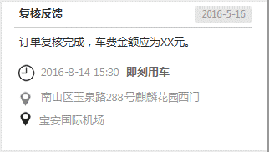
4 | 订单复核后订单金额多于实际金额，且已支付 | 司机对订单金额有疑议 | 运管端 | 司机端 | 通知栏推送 司机端系统消息 | 通知栏推送文案：“您收到一条订单复核反馈：行程费金额应为xx元,差额部分不计入贡献” 系统消息文案：“订单复核完成，行程费金额应为xx元差额部分不计入贡献。” |  | 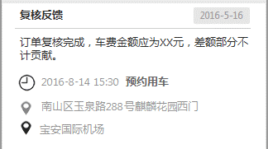
5 | 不受理复核 | 司机对订单金额有疑议 | 运管端 | 司机端 | 通知栏推送 司机端系统消息 | 通知栏推送文案：“您收到一条订单复核反馈：经核实，车费金额正确” 系统消息文案：“经核实，车费金额正确” |  | 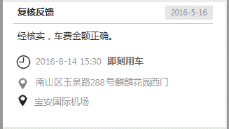
6 | 订单复核后订单金额多余实际金额 | 乘客对订单金额有疑议 | 运管端 | 下单人 | 短信 | 模板：【产品名称】您的复核审请已处理完毕，存异金额{0}元已为您免单。如有疑问，请联系{1}（平台公司简称） 0：复核少付的行程费用金额 2：运管端客服电话 | 【好约车】您的复核申请已处理完毕，存异金额5.7元已为您免单。如有疑问，请联系027-89566598（云创租赁） | 复核完成后，即发送本短信
7 | 订单复核后订单金额等于实际金额 | 乘客对订单金额有疑议 | 运管端 | 下单人 | 短信 | 模板：【产品名称】您的复核审请已处理完毕，经核实未产生存异金额。如有疑问，请联系{0}（平台公司简称） 0：运管端客服电话 | 【好约车】您的复核申请已处理完毕，经核实未产生存异金额。如有疑问，请联系027-89566598（云创租赁） | 复核完成后，即发送本短信

